地域概要
地域農業戦略の対象地域と経営体の概要

 | 【対象地域】○○○○（市町村全域又は複数の集落名） 【関連する地域計画名】○○○○○○○○
 | 【農地等の現況と目標】 ○○年度 ○○ｈａ、 ○○年度 ○○ｈａ
 | 【中核組織】○○○○○○（組織名、組織形態）
 | 【連携組織】○○○○○○（組織名、組織形態）、○○○○○○（組織名、組織形態）、○○○○○○（組織名、組織形態）
○○○○○○（組織名）
集落営農組織
構成員：○人
従業員：常雇○人、臨雇○○人
活動範囲：○○集落
現況：受託○○ｈａ（○年）
目標：受託○○ｈａ（○年）
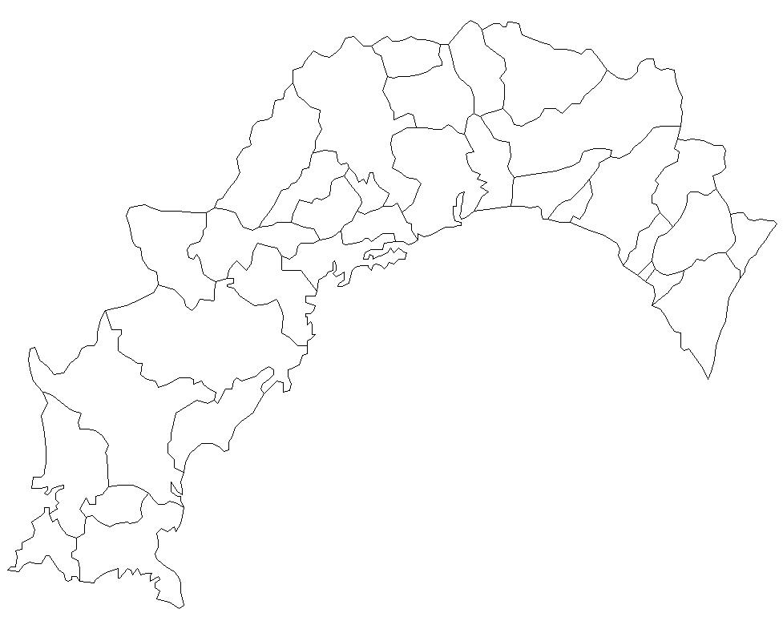

○○○○○○（組織名）
集落営農組織
構成員：○人
従業員：常雇○人、臨雇○○人
活動範囲：○○集落、○○集落
現況：経営○○ｈａ、受託○○ｈａ（○年）
目標：経営○○ｈａ、受託○○ｈａ（○年）

○○○○○○（組織名）
集落営農組織
構成員：○人
従業員：常雇○人、臨雇○○人
活動範囲：○○集落
現況：受託○○ｈａ（○年）
目標：受託○○ｈａ（○年）

○○○○○○（組織名）
集落営農法人
資本金：○○万円
役員：○人
従業員：常雇○人、臨雇○○人
活動範囲：○○集落、○○集落
現況：経営○○ｈａ、受託○○ｈａ（○年）
目標：経営○○ｈａ、受託○○ｈａ（○年）

○○○○○○（組織名）
集落営農法人
資本金：○○万円
役員：○人
従業員：常雇○人、臨雇○○人
活動範囲：○○集落、○○集落
現況：経営○○ｈａ、受託○○ｈａ（○年）
目標：経営○○ｈａ、受託○○ｈａ（○年）
○○○○○○（組織名）
複合経営拠点
資本金：○○万円
役員：○人
従業員：常雇○人、臨雇○○人
活動範囲：○○市町村全域
現況：経営○○ｈａ、受託○○ｈａ（○年）
目標：経営○○ｈａ、受託○○ｈａ（○年）

組織の所在地 ：
組織間連携の範囲：

体制図
組織間連携の体制図

組織間連携を実践する組織
組織間連携を検討する組織
組織間連携が難しい組織

○○○○○○（組織名）
○○○○○○（組織名）
○○○○○○（組織名）
○○○○○○（組織名）
○○○○○○（組織名）
○○○○○○（組織名）
○○○○○○（組織名）

組織間連携
の取組支援
組織間連携
への誘導

○○○○○○○○（地域農業戦略協議会又は地域農業戦略の実践を支援する組織名）
代表組織：○○○○○○○○ 連絡先：○○○○○○○○

○○○○○○
（実践組織等）
○○市町村
ＪＡ○○○○
農業振興センター

行動計画
組織間連携の行動計画

 | 年度 | 4 |  |  |  |  |  |  |  |  |  |  |  | 5 |  |  |  |  |  |  |  |  |  |  |  | 6 |  |  |  |  |  |  |  |  |  |  |  | 7
 | 月 | 4 | 5 | 6 | 7 | 8 | 9 | 10 | 11 | 12 | 1 | 2 | 3 | 4 | 5 | 6 | 7 | 8 | 9 | 10 | 11 | 12 | 1 | 2 | 3 | 4 | 5 | 6 | 7 | 8 | 9 | 10 | 11 | 12 | 1 | 2 | 3 | 4 | 5 | 6 | 7 | 8 | 9 | 10 | 11 | 12 | 1 | 2 | 3

協議会の開催
（隔月）
協議会の開催
（隔月）
協議会の開催
（隔月）
協議会の開催
（隔月）
 | 協議会

地域農業戦略の見直し
地域農業戦略の見直し
地域農業戦略の見直し
地域農業戦略の見直し

補助事業等の活用
視察研修
ドローン１基（○○組織）
補助事業等の活用
視察研修
ドローン１基（○○組織）
ラジコン草刈機１台（○○組織）
水田センサー（○○組織）
補助事業等の活用
視察研修
自動運転トラクタ－（○○組織）
ラジコン草刈機１台（○○組織）
補助事業等の活用
視察研修
自動運転田植機（○○組織）
 | （中核組織・連携組織） 実践組織

○○作業の組織間連携
（○○組織、○○組織、○○組織）
○○作業の組織間連携
（○○組織、○○組織、○○組織、○○組織）

○○作業の組織間連携
（○○組織、○○組織）
○○作業の組織間連携
（○○組織、○○組織、○○組織）

事業戦略の策定支援
（○○組織、○○組織）
事業戦略の策定支援
（○○組織）
事業戦略の策定支援
（○○組織）

 | その他組織
組織間連携への誘導
（○○組織、○○組織）
組織間連携への誘導
（○○組織）

事業戦略の策定支援
（○○組織）
事業戦略の策定支援
（○○組織）

連携内容
このシートは、組織間連携の取組ごとに作成してください
組織間連携の個別の取組内容（実施計画についての取組内容）

 | 【連携内容】○○○○（品目、農作業等の取組名） ※目標年度：○○年度（５年後を目途に設定）
 | 【対象地域】○○集落、○○集落、○○集落（個々の集落名） 【関連する地域計画名】○○○○○○○○
 | 【関連する農地等の現況と目標】 ○○年度（直近年の実績） ○○ｈａ、○○年度（初年度の計画） ○○ｈａ、 ○○年度（目標年度の計画） ○○ｈａ
 | 【中核組織】○○○○○○（組織名）
 | 【連携組織】○○○○○○（組織名）、○○○○○○（組織名）
○○○○○○（組織名）
連携範囲：○○集落、○○集落
連携内容：○○○○○○
取組面積：経営○○ｈａ、受託○○ｈａ（○○年度実績）
経営○○ｈａ、受託○○ｈａ（○○年度計画）
所在地 ：
組織間連携の範囲：
○○○○○○の活動範囲：
○○○○○○の活動範囲：
○○○○○○の活動範囲：

○○○○○○（組織名）
連携範囲：○○集落、○○集落
連携内容：○○○○○○
取組面積：経営○○ｈａ、受託○○ｈａ（○○年度実績）
経営○○ｈａ、受託○○ｈａ（○○年度計画）
○○○○○○（組織名）
連携範囲：○○集落、○○集落
連携内容：○○○○○○
取組面積：経営○○ｈａ、受託○○ｈａ（○○年度実績）
経営○○ｈａ、受託○○ｈａ（○○年度計画）

連携する資本装備
○○○○○○ （農機具名、数量、主な性能、所有組織、利用組織、年次推移等）
○○○○○○ （農機具名、数量、主な性能、所有組織、利用組織、年次推移等）
○○○○○○ （農機具名、数量、主な性能、所有組織、利用組織、年次推移等）
連携する労働力
○○○○○○（組織名、人数、年代等）、○○○○○○（組織名、人数、年代等）
組織間連携の実践による取組効果

